Sheet1
分表
 | 就是把一个表的数据放到多个表中，然后查询的时候你就查一个表。比如按照用户 id 来分表，将一个用户的数据就放在一个表中。
 | 然后操作的时候你对一个用户就操作那个表就好了。这样可以控制每个表的数据量在可控的范围内，比如每个表就固定在 200 万以内。

分库
 | 就是你一个库一般我们经验而言，最多支撑到并发 2000，一定要扩容了，而且一个健康的单库并发值你最好保持在每秒 1000 左右，不要太大。
 | 那么你可以将一个库的数据拆分到多个库中，访问的时候就访问一个库好了

水平拆分
 | 就是将数据均匀放更多的库里，然后用多个库来扛更高的并发，还有就是用多个库的存储容量来进行扩容。
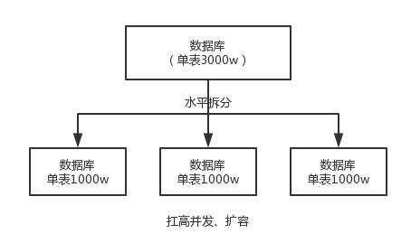

垂直拆分
 | 就是把一个有很多字段的表给拆分成多个表，或者是多个库上去。每个库表的结构都不一样，每个库表都包含部分字段。
 | 这个其实挺常见的，不一定我说，大家很多同学可能自己都做过，把一个大表拆开，订单表、订单支付表、订单商品表。

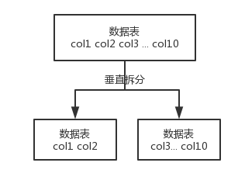

现在有一个未分库分表的系统，未来要分库分表，如何设计才可以让系统从未分库分表动态切换到分库分表上？
 | 停机迁移方案
 |  | 接着到 0 点停机，系统停掉，没有流量写入了，此时老的单库单表数据库静止了。
 | 双写迁移方案
 |  | 简单来说，就是在线上系统里面，之前所有写库的地方，增删改操作，
 |  | 除了对老库增删改，都加上对新库的增删改，这就是所谓的双写，同时写俩库，老库和新库。

如何设计可以动态扩容缩容的分库分表方案？
 | 设定好几台数据库服务器，每台服务器上几个库，每个库多少个表，推荐是 32 库 * 32 表，对于大部分公司来说，可能几年都够了。
 | 路由的规则，orderId 模 32 = 库，orderId / 32 模 32 = 表
 | 扩容的时候，申请增加更多的数据库服务器，装好 mysql，呈倍数扩容，4 台服务器，扩到 8 台服务器，再到 16 台服务器。
 | 由 dba 负责将原先数据库服务器的库，迁移到新的数据库服务器上去，库迁移是有一些便捷的工具的。
 | 我们这边就是修改一下配置，调整迁移的库所在数据库服务器的地址。
 | 重新发布系统，上线

分库分表之后，id 主键如何处理？
 | 因为要是分成多个表之后，每个表都是从 1 开始累加，那肯定不对啊，需要一个全局唯一的 id 来支持。
 | 数据库自增 id
 |  | 这个就是说你的系统里每次得到一个 id，都是往一个库的一个表里插入一条没什么业务含义的数据，然后获取一个数据库自增的一个 id。
 |  |  | 拿到这个 id 之后再往对应的分库分表里去写入。
 |  | 缺点就是单库生成自增 id，要是高并发的话，就会有瓶颈的；如果你硬是要改进一下，那么就专门开一个服务出来，这个服务每次就拿到当前 id 最大值

 | 设置数据库 sequence 或者表自增字段步长(oracle有,mysql没有需要自己写代码）
 |  | 比如说，现在有 8 个服务节点，每个服务节点使用一个 sequence 功能来产生 ID，每个 sequence 的起始 ID 不同，并且依次递增，步长都是 8。
 |  | 适合的场景：在用户防止产生的 ID 重复时，这种方案实现起来比较简单，也能达到性能目标。
 |  | 但是服务节点固定，步长也固定，将来如果还要增加服务节点，就不好搞了。

 | UUID
 |  | 好处就是本地生成，不要基于数据库来了；不好之处就是，UUID 太长了、占用空间大，作为主键性能太差了；
 |  |  | 更重要的是，UUID 不具有有序性，会导致 B+ 树索引在写的时候有过多的随机写操作（连续的 ID 可以产生部分顺序写）
 |  | 还有，由于在写的时候不能产生有顺序的 append 操作，而需要进行 insert 操作，将会读取整个 B+ 树节点到内存，
 |  |  | 在插入这条记录后会将整个节点写回磁盘，这种操作在记录占用空间比较大的情况下，性能下降明显。
 |  | 适合的场景：如果你是要随机生成个什么文件名、编号之类的，你可以用 UUID，但是作为主键是不能用 UUID 的。
 |  | UUID.randomUUID().toString().replace(“-”, “”) -> sfsdf23423rr234sfdaf

 | 获取系统当前时间
 |  | 这个就是获取当前时间即可，但是问题是，并发很高的时候，比如一秒并发几千，会有重复的情况，这个是肯定不合适的。基本就不用考虑了。

 | snowflake 算法
 |  | snowflake 算法是 twitter 开源的分布式 id 生成算法，采用 Scala 语言实现，是把一个 64 位的 long 型的 id，1 个 bit 是不用的，
 |  |  | 用其中的 41 bit 作为毫秒数，用 10 bit 作为工作机器 id，12 bit 作为序列号。

